频数分布直方图
姓名 | 体重
尤月珍 | 43
金洋 | 67
孔艳红 | 76
姜惜雪 | 61
姜梦娇 | 61
杨静娴 | 72
施心菲 | 43
张勤 | 64
金美琳 | 70
周佳 | 62
张明艳 | 47
何良翠 | 67
曹雨祺 | 64
王花长 | 75
陶莉 | 68
何青槐 | 62
云艳 | 51
张桂 | 63
张红 | 74
戚秋 | 78
杨子彤 | 71
孙文秀 | 52
沈翠翠 | 62
冯芸 | 66
杨梓涵 | 69
周育彤 | 75
白翠 | 56

频率分布直方图
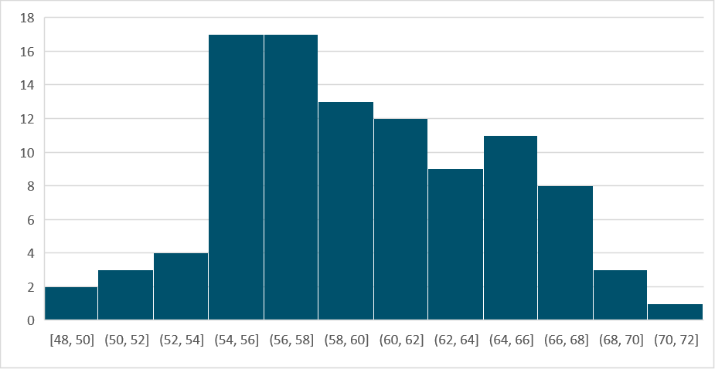
姓名 | 体重 | 分点（区间的后部）
陈浪 | 55 | 50
陈和 | 60 | 52
华大海 | 59 | 54
周绍辉 | 69 | 56
孙志贤 | 65 | 58
华健民 | 66 | 60
卫文昊 | 58 | 62
陈立轩 | 62 | 64
杨才发 | 68 | 66
蒋海明 | 56 | 68
许启波 | 55 | 70
姜征发 | 57 | 72
周锡欢 | 60
褚子文 | 68
周杰 | 66
吴祖培 | 54
孙毅 | 55
王文佳 | 59
戚安 | 55
周代林 | 67
曹烨华 | 56
戚胜富 | 65
王存旺 | 65
谢少琪 | 61
华言 | 70 | 默认是没有这个功能的，需要手动打开。 | （请百度）
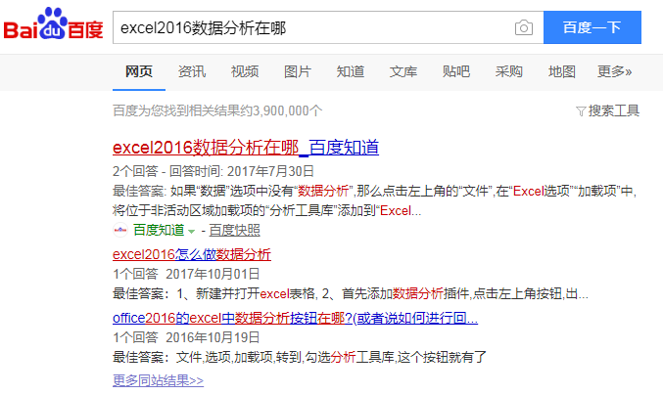
孙学 | 68
卫通辉 | 56
尤德容 | 62
尤卫健 | 63
姜博 | 59
滕来喜 | 69
李功发 | 64
陈元 | 57
何龙 | 61
秦渊 | 58
李德福 | 56
王浩镜 | 62
褚效富 | 60
许礼波 | 60
钱康康 | 61
郑豪 | 56
何苹 | 59
蒋祥龙 | 65
卫立辉 | 65
郑昊强 | 55
赵安 | 59
孔明文 | 64
朱生 | 51
张强 | 52
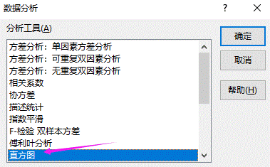
蒋健柏 | 55
张有超 | 57
许明亮 | 64
卫帅 | 61
郑弘文 | 58
杨石泉 | 59
魏安 | 55
沈绍 | 57
沈彪 | 61
施立轩 | 67
张思虎 | 54
赵固 | 50
卫启 | 66
施浩 | 66
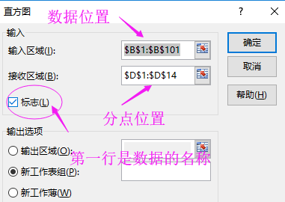
赵劲草 | 65
戚鹏涛 | 54
魏光 | 60
朱国安 | 62
陶廷涛 | 57
赵若 | 57
孙昌 | 66
吴志贤 | 55
秦水清 | 59
华显钰 | 58
王明宇 | 53
金擎苍 | 63
蒋飞 | 57
杨主义 | 68
韩昊轩 | 57
金栋 | 58
赵良宇 | 67
孔祖培 | 71
李固 | 52
金胜东 | 55
赵启 | 61
杨旭东 | 55
施芳银 | 63
褚小明 | 63
吕林明 | 48
何十一 | 55
张明轩 | 62
李庆 | 61
卫宇 | 57
蒋本泽 | 57
严亨 | 55
李鑫华 | 63
施俊熙 | 57
陶金辉 | 58
魏朝海 | 63
朱德容 | 68
姜浪 | 60

绘制频率分布直方图
分点（区间的后部） | 频数 | 频率 | 区间 | 频率
50 | 2 | 0.02 | [48,50] | 0.02
52 | 3 | 0.03 | (50,52] | 0.03
54 | 4 | 0.04 | (52,54] | 0.04
56 | 17 | 0.17 | (54,56] | 0.17
58 | 17 | 0.17 | (56,58] | 0.17
60 | 13 | 0.13 | (58,60] | 0.13
62 | 12 | 0.12 | (60,62] | 0.12
64 | 9 | 0.09 | (62,64] | 0.09
66 | 11 | 0.11 | (64,66] | 0.11
68 | 8 | 0.08 | (66,68] | 0.08
70 | 3 | 0.03 | (68,70] | 0.03
72 | 1 | 0.01 | (70,72] | 0.01
其他 | 0

